Sheet1
 |  | 0
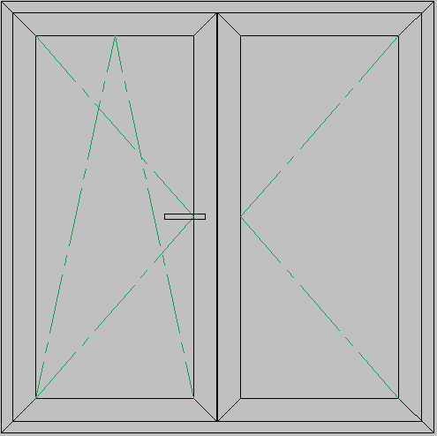

Komada:
Napomena:

Kupac:
Adresa:
Tel:
Datum: | 2011-04-03
 |  | Potvrdi
 |  | Profil

